Postavka
Trka | Rekord u sekundama (muškarci) | Rekord u sekundama(žene) | Dužina trke u miljama | Dužina trke u kilometrima | Uspon u metrima | Procenat uspona u odnosu na dužinu cele trke | Mesec održavanja trke | Kategorija trke |  | Broj trka | Ukupno pretrčano (km) | Broj kratkih trka | Ukupan uspon trka (u km)
Kilpatricks Hill Race | 2663 | 3147 | 6 |  | 1400 |  | Jun |  | Jun
Traprain Law Race | 2246 | 2695 | 6.5 |  | 650 |  | Jun |  | Jul
Glas Tulaichean Uphill race | 2030 | 2414 | 4.5 |  | 2200 |  | Jun |  | Avgust
Yetholm Festival Hill Race | 4295 | 5224 | 8 |  | 2500 |  | Jun
Scottish Borders Police Hill race | 4313 | 5219 | 10 |  | 2000 |  | Jun
Ben Sheann Hill Race | 1374 | 1745 | 2.5 |  | 1400 |  | Jun
Glen Rosa Horseshoe Hill Race | 7993 | 9737 | 13 |  | 5500 |  | Jun |  | Prosečna dužina uspona u metrima
Tiso Seven Hills of Edinburgh Race & Challenge | 5560 | 6504 | 14 |  | 2200 |  | Jun |  | Broj trka čiji je procenat uspona u odnosu na dužinu veći od 30%
Cort-ma Law Hill Race | 2672 | 3133 | 6 |  | 1500 |  | Jun
Eildon 2 Hill Race | 1538 | 1828 | 4.5 |  | 1500 |  | Jun |  | Ukupan broj trka
Falkland Hill Race | 1164 | 1443 | 3 |  | 1200 |  | Jun |  | Vreme najbrže trke (u sekundama)
Lairig Ghru Race | 11471 | 13510 | 28 |  | 2100 |  | Jun |  | Najveći procenat uspona
White Tops Hill Race | 2062 | 2502 | 6 |  | 900 |  | Jul
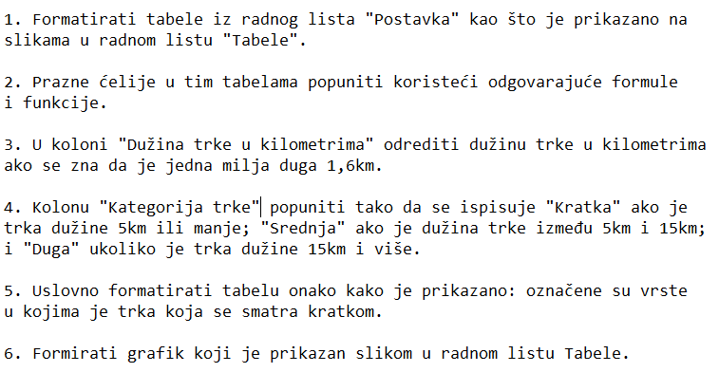
David Shepherd Memorial Glamaig Hill Race | 2681 | 3370 | 4.5 |  | 2400 |  | Jul
Ben Tee Hill Race | 4780 | 6418 | 9 |  | 2950 |  | Jul
Civic Week Black Hill Race | 1612 | 1916 | 4 |  | 600 |  | Jul
Dollar Hill Race | 2298 | 2785 | 6 |  | 2000 |  | Jul
Lamlash Gala Week Urie Loch Hill Race | 2786 | 3654 | 6 |  | 1400 |  | Jul
Whiteash Hill Race | 1832 | 2766 | 5.5 |  | 728 |  | Jul
Meal An-T Suidhe Hill Race | 1674 | 2195 | 3.3 |  | 1500 |  | Jul
Half Nevis Race | 2859 | 3711 | 5 |  | 2000 |  | Jul
Lochaber AC Cow Hill Race | 1025 | 1298 | 2 |  | 900 |  | Jul
Maddy Moss Mash Hill Race | 2859 | 3787 | 6 |  | 2500 |  | Jul
Ben Rhinnes 5 Tops Hill Race | 7114 | 8481 | 14 |  | 4900 |  | Jul
Glen Clova Hill Race | 9242 | 10664 | 15 |  | 5500 |  | Avgust
Largo Law Hill Race | 1680 | 1915 | 5 |  | 900 |  | Avgust
Caerketton Hill Race | 751 | 888 | 2.5 |  | 800 |  | Avgust
Wideford Hill Race | 2029 | 2607 | 5.5 |  | 741 |  | Avgust
Tap O'North Hill Race | 2397 | 2944 | 6 |  | 1220 |  | Avgust
Lomonds Of Fife Hill Race | 3791 | 4658 | 9 |  | 2200 |  | Avgust
Oban Games Hill Race | 836 | 1076 | 2.25 |  | 500 |  | Avgust

Tabele
